Grafikon 1
Grafikon 1. Usporedba broja poduzetnika i broja zaposlenih Dubrovačko-neretvanske županije sa županijama na području Dalmacije u 2016. godini

2016. | Broj zaposlenih | Broj poduzetnika
Dubrovačko-neretvanska | 19,692 | 3,783
Splitsko-dalmatinska | 74,741 | 12,725
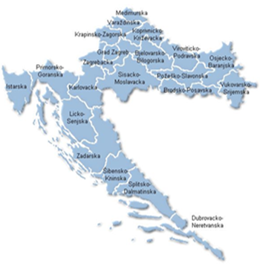
Šibensko-kninska | 11,706 | 2,228
Zadarska | 21,644 | 3,918

Izvor: Fina, Registar godišnjih financijskih izvještaja

